p1
Jorge Parra Hidalgo ITIT 13104

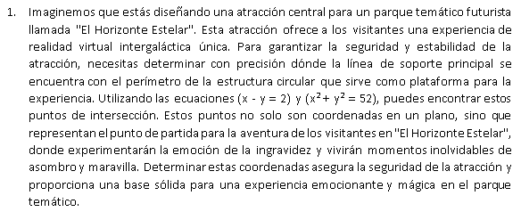
 |  | Ecuacion | > | x2 + y2 = 52
 |  |  |  | x - y = 2

 | x | 5.9998802711
 | y | 3.9998802711

 | A | > | 11.999760542 | 7.9997605421
 |  |  | 1 | -1

 | Inv a x b | > | 0.050001197318 | 0.39999760536 | x | 0.0023945500038 |  | resultado
 |  |  | 0.050001197318 | -0.60000239464 |  | 4.4408920985E-16 |  |  | 52
 |  |  |  |  |  |  |  |  | 2
 | h | > | 0.00011973036723
 |  |  | 0.00011973036723

 | i | x | y | f1 | f2 | h1 | h2
 | 1 | 3 | 5 | -18 | -4 | 3.625 | -0.375
 | 2 | 6.625 | 4.625 | 13.28125 | 0 | -0.59027777778 | -0.59027777778
 | 3 | 6.0347222222 | 4.0347222222 | 0.69685570988 | 0 | -0.034602490421 | -0.034602490421
 | 4 | 6.0001197318 | 4.0001197318 | 0.0023946646867 | 0 | -0.00011973036723 | -0.00011973036723
 | 5 | 6.0000000014 | 4.0000000014 | 2.8670719132E-08 | 0 | -0.00011973036723 | -0.00011973036723
 | 6 | 5.9998802711 | 3.9998802711 | -0.0023945500038 | 0 | -1.4335359562E-09 | -1.4335359562E-09

p2
Jorge Parra Hidalgo ITIT 13104

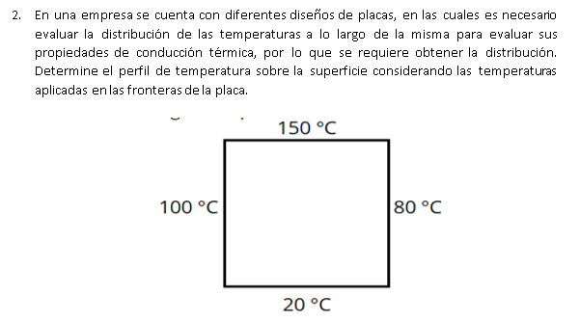

 |  |  |  | tema 3

 |  |  |  | Matriz ref

 |  |  |  |  | 150 | 150 | 150
 |  |  |  | 100 | 110 | 110 | 110 | 80
 |  |  |  | 100 | 90 | 90 | 90 | 80
 |  |  |  | 100 | 66.666666667 | 66.666666667 | 66.666666667 | 80
 |  |  |  |  | 20 | 20 | 20

 |  |  |  | Iteracion 1

 |  | Errores |  |  | 150 | 150 | 150
 |  |  |  | 100 | 112.5 | 115.625 | 108.90625 | 80
 | 2.2222% | 4.8649% | 1.0043% | 100 | 92.291666667 | 91.145833333 | 86.6796875 | 80
 | 2.4831% | 1.2571% | 3.8306% | 100 | 69.739583333 | 61.888020833 | 62.141927083 | 80
 | 4.4063% | 7.7214% | 7.2813% |  | 20 | 20 | 20
 |  |  |  | Iteracion 2
 |  |  |  |  | 150 | 150 | 150
 |  |  |  | 100 | 114.47916667 | 116.1328125 | 108.203125 | 80
 | 1.729% | 0.437% | 0.650% | 100 | 93.841145833 | 89.635416667 | 84.995117188 | 80
 | 1.651% | 1.685% | 1.982% | 100 | 68.932291667 | 60.177408854 | 61.29313151 | 80
 | 1.171% | 2.843% | 1.385% |  | 20 | 20 | 20
 |  |  |  | Iteracion 3
 |  |  |  |  | 150 | 150 | 150
 |  |  |  | 100 | 114.99348958 | 115.70800781 | 107.67578125 | 80
 | 0.447% | 0.367% | 0.490% | 100 | 93.390299479 | 88.567708333 | 84.384155273 | 80
 | 0.483% | 1.206% | 0.724% | 100 | 68.391927083 | 59.563191732 | 60.986836751 | 80
 | 0.790% | 1.031% | 0.502% |  | 20 | 20 | 20
 |  |  |  | Iteracion 4
 |  |  |  |  | 150 | 150 | 150
 |  |  |  | 100 | 114.77457682 | 115.2545166 | 107.40966797 | 80
 | 0.191% | 0.393% | 0.248% | 100 | 92.93355306 | 88.033854167 | 84.107589722 | 80
 | 0.491% | 0.606% | 0.329% | 100 | 68.124186198 | 59.286219279 | 60.84845225 | 80
 | 0.393% | 0.467% | 0.227% |  | 20 | 20 | 20

p3
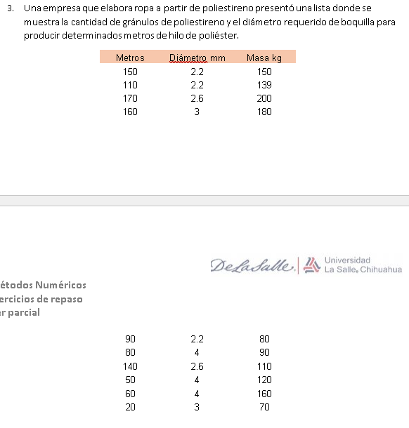
Jorge Parra Hidalgo ITIT 13104 | Y | x1 | x2
 | Metros | Diámetro mm | Masa kg |  |  | Coefficients
 | 150 | 2.2 | 150 |  | Intercept | 105.08256882
 | 110 | 2.2 | 139 |  | Diametro mm | -33.590378418
 | 170 | 2.6 | 200 |  | Masa kg+N8 | 0.75455549548
 | 160 | 3 | 180
 | 90 | 2.2 | 80
 | 80 | 4 | 90
 | 140 | 2.6 | 110
 | 50 | 4 | 120
 | 60 | 4 | 160
 | 20 | 3 | 70

 | a) La ecuación que describa cuanta cantidad es posible producir de hilo de poliéster.

 | y= | 105.08+(-33.59)*X1+(0.75)*X2

 | b) ¿Cuántos metros de poliestireno se producirán con los 150 kg de granulos y una boquilla de 10 mm?
 | y= | -117.63789103 | no hay suficiente material

 | SUMMARY OUTPUT

 | Regression Statistics
 | Multiple R | 0.84236240369
 | R Square | 0.70957441914
 | Adjusted R Square | 0.62659568176
 | Standard Error | 31.297987074
 | Observations | 10

 | ANOVA
 |  | df | SS | MS | F | Significance F
 | Regression | 2 | 16753.052036 | 8376.526018 | 8.5512800205 | 0.013201462099
 | Residual | 7 | 6856.947964 | 979.56399486
 | Total | 9 | 23610

 |  | Coefficients | Standard Error | t Stat | P-value | Lower 95% | Upper 95% | Lower 95.0% | Upper 95.0%
 | Intercept | 105.08256882 | 54.296058596 | 1.9353627416 | 0.094175857302 | -23.307208099 | 233.47234574 | -23.307208099 | 233.47234574
 | Diámetro mm | -33.590378418 | 13.719471833 | -2.4483725631 | 0.044212654768 | -66.031774234 | -1.1489826013 | -66.031774234 | -1.1489826013
 | Masa kg | 0.75455549548 | 0.24091112691 | 3.1320906807 | 0.016561233676 | 0.18489120231 | 1.3242197886 | 0.18489120231 | 1.3242197886

